別紙（フリー記載）※情報公表対象外
添付書類： | 別紙1「重要事項説明書に書き込みきれない記載事項」
 | 別紙2「介護保険に関する市（区）町村等の苦情相談窓口一覧」
 | 別紙3「重度化した場合の対応に係る指針」
 | 別紙4「看取り介護指針」
 | 別紙5「当事業所からのお願い」
 | 別紙6「紙オムツ価格表」
 | 別紙7「介護サービス等の一覧表」
 | 別紙8「介護報酬料金表」

別紙１ | 「重要事項説明書に書き込みきれない記載事項」

『協力歯科医療機関２』
【名称】三宅歯科医院
【住所】横浜市磯子区磯子2-14-9（約10.6㎞、車で約24分）
【協力内容】訪問による入居者の歯科医療及び口腔ケアの実施等

『協力歯科医療機関３』
【名称】平和坂菅原歯科
【住所】東京都品川区西品川二丁目24番地10号（約13.8㎞、車で約39分）
【協力内容】訪問による入居者の歯科医療及び口腔ケアの実施等

◯ホームの利用に当たっての留意事項
１）ホームの利用に当たっては、当該有料老人ホームの管理規程の内、「介護居室等の使用
細則」、「共用ホーム等の利用細則」等に従って対応していただきます。

◯緊急時等における対応方法
１）入居者の心身の状況に異変その他緊急事態が生じたときは、主治医または協力医療機関
に連絡をとり、適切な対応を行います。

◯やむを得ず身体拘束等を行う場合の手続き
１）介護サービスの提供に当たっては、入居者の生命又は身体を保護するため緊急やむを
得ない場合を除き、身体拘束その他入居者の行動を制限する行為を行いません。
ただし、緊急やむを得ず身体拘束を行う場合は、あらかじめ非代替性、一時性、切迫性の
３つの要件についてそれぞれ検討の上その経過及び結果を記録するとともに家族等に
説明します。また、拘束の実施に当たっては、その態様及び時間、その際の入居者の心身
状況、緊急やむを得なかった理由を記録し、定期的な見直しの際の資料とするともに２年間
保存します。また、ご家族等の要求がある場合及び監督機関等の指示等がある場合には、
開示します。

○非常災害対策
１）非常災害が発生した場合、施設は「非常災害対策計画」又は、「消防計画」に従い、入居者
の避難等について適切な処置を講じます。
２）非常時に備え、定期的に地域の協力機関と連携を図り、避難訓練等を行います。
入居者の方も参加して実施します。
３）スプリンクラー、自動火災報知機、避難階段、誘導灯などの防災設備は法令に準拠しています。

○虐待の防止のための措置に関する事項
１）ホームは、虐待の発生又はその再発を防止するため、次の各号に掲げる措置を講じます。
（１）虐待の防止のための対策を検討する委員会を定期的に開催するとともに、その結果について、
従業者に周知徹底を図ります。
（２）ホームにおける虐待の防止のための指針を整備します。
（３）ホームにおいて従業者に対し、虐待の防止のための研修を定期的に実施します。
（４）前三号に掲げる措置を適切に実施するための担当者を置きます。
２）ホームは、サービス提供中に、従業者又は養護者（利用者の家族等高齢者を現に養護する者）に
よる虐待を受けたと思われる入居者を発見した場合は、速やかに、これを市町村に通報するもの
とします。

○衛生管理
１）入居者の使用する施設、食器その他の設備又は飲用に供する水について、衛生的な管理に
努め、衛生上必要な措置を講じます。
２）ホームにおいて、感染症等が発生しないように、又は、まん延しないように次の各号に掲げる措
置を講じます。
（１）ホームにおける感染症の予防及びまん延防止のための対策を検討する委員会をおおむね六月
に一回以上開催するとともに、その結果について、介護職員に周知徹底を図ります。
（２）ホームにおける感染症の予防及びまん延の防止のための指針を整備します。
（３）ホームにおいて、従業者に対し、感染症の予防及びまん延の防止のための研修及び訓練を定
期的に実施します。

◯従業者の職務内容
職種 |  | 主な職務内容
管理者 |  | ホームの従業者の管理及び業務の管理を行います。
生活相談員 |  | 入居者又は家族からの相談に応じ、関係機関との連絡調整等を行います。
介護職員 |  | 入居者の心身の状況に応じ、自立の支援と適切な介護を行います。
看護職員 |  | 入居者の日々の健康状態のチェック、保健衛生上の指導や看護を行います。
機能訓練指導員 |  | 入居者の生活機能の改善または維持のための機能訓練を行います。
計画作成担当者 |  | サービス計画を作成し、入居者の能力の応じ日常生活を営むことができるよう支援します。
医師（協力医療機関） |  | 入居者の健康管理や健康相談、家族希望時の医療・治療サービスを行います。
栄養士（外部委託） |  | 給食の献立の作成、利用者の栄養指導、調理員の指導を行います。
調理員（外部委託） |  | 献立に基づき、給食を調理し、配膳を行います。
事務員 |  | 必要な事務を行います。
その他職員 |  | 施設営繕・車両運転等を行います。

○従業員の研修について
１）入社時には、介護マニュアルに基づいた研修を行なうとともに、他の職員とのOJTを一定
レベルに達する期間実施いたします。

○職員の守秘義務について
１）就業規則により職員の守秘義務について規定しており、このことに違反した場合は、
就業規則により制裁を受けることになっております。
２）職員個人からも入社時に守秘義務についての誓約書を提出させ、身元保証人にもその責任
について承諾していただいております。

別紙2
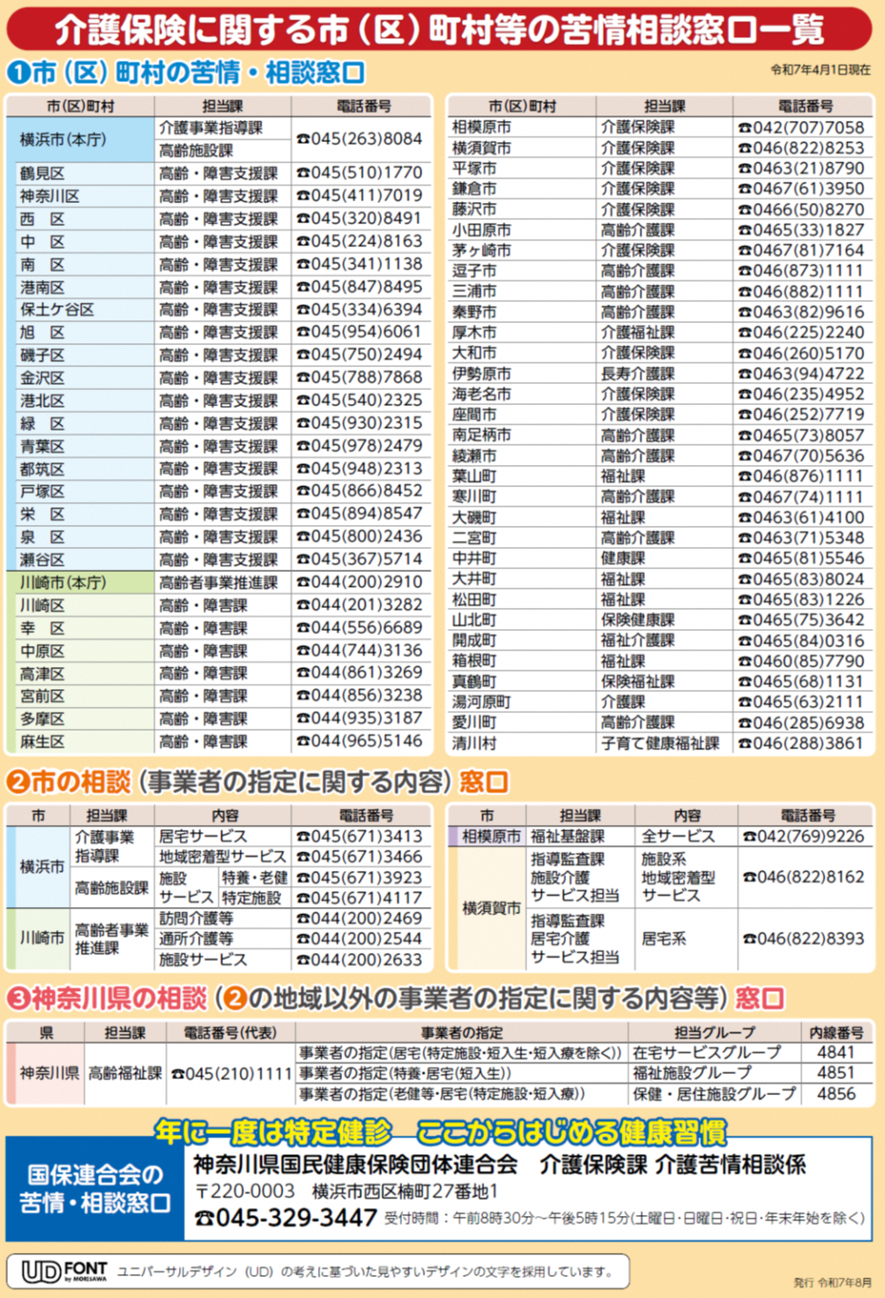

別紙3

別紙4

別紙5
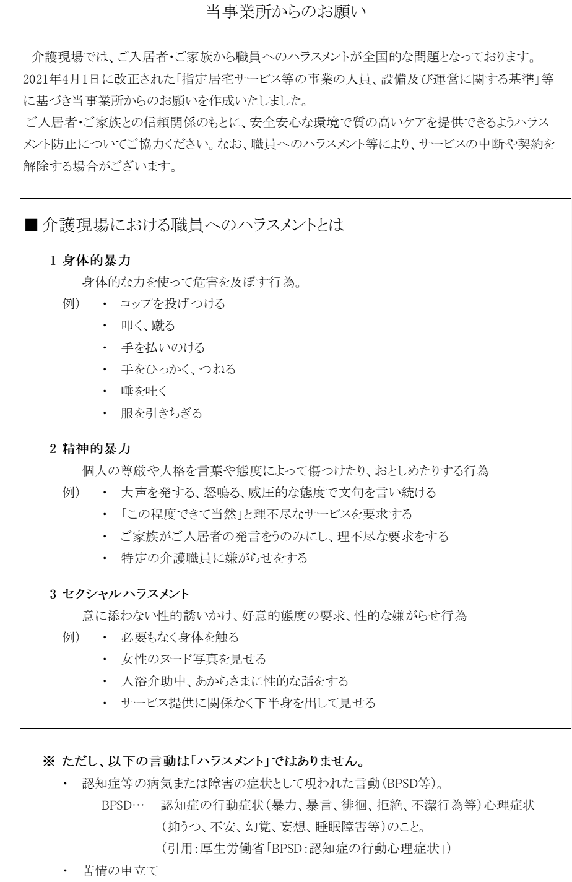

別紙6
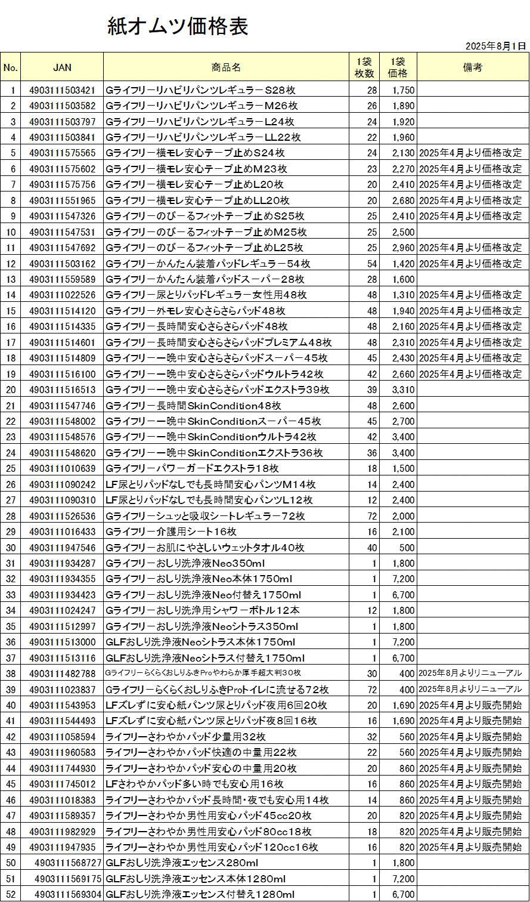

別紙7 | 「介護サービス等の一覧表」

別紙8 | 「介護報酬料金表」

契約の締結にあたり、利用料の詳細な支払い方法を含め、本有料老人ホーム重要事項説明書、
及び別紙の交付、説明を行いました。

 | 年 | 月 | 日 | 説明者署名

契約の締結に当たり、利用料の詳細な支払い方法を含め、本有料老人ホーム重要事項説明書、
及び別紙の交付、説明を受け同意しました。

 | 年 | 月 | 日 | 署名又は記名

